Bedienungsanleitung
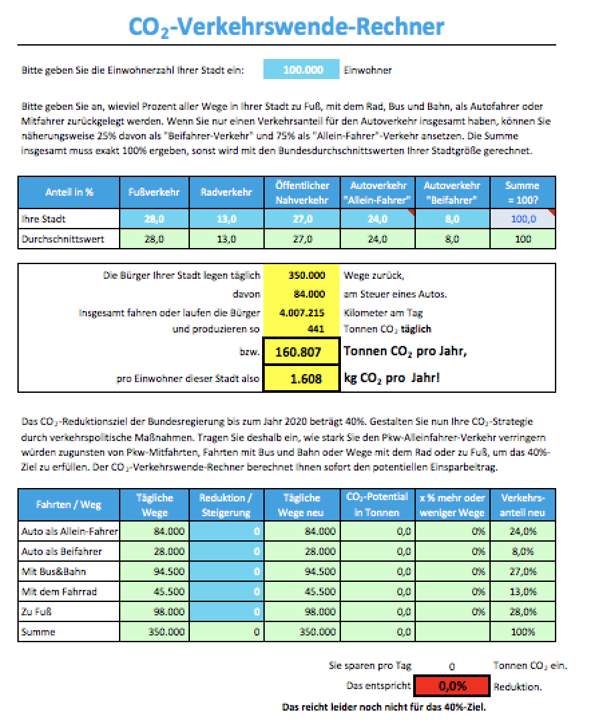
Bedienungsanleitung

hier Einwohnerzahl eingeben

xxx | = Eingabefeld
xxx | = Quellenfeld mit Daten aus externen Studien
xxx | = Berechnungsfeld
xxx | = Wichtigsten Ergnisfelder

hier Modal Split Werte für die fünf Verkehrsarten eingeben. Kennen Sie nur den Modal-Split-Wert für Pkw, dann setzen Sie 3/4 für Pkw-Alleine-Fahrten und 1/4 dieses Werte für Pkw-Mitfahren an. Ergibt die Prüfsumme nicht 100%, wird automatisch ein Bundesdurchschnittswert für die Stadtgröße angesetzt.

hier den CO2-Ausstoß Ihrer Stadt pro Jahr im Verkehr ablesen
hier den CO2-Ausstoß pro Einwohner und Jahr Ihrer Stadt im Verkehr ablesen

hier die Zahl der zu reduzierenden Pkw-Alleine-Fahrten als negative Zahl eingeben
hier entsprechend negative Zahlen für weniger Fahrten oder positive Zahlen für mehr Fahrten eingeben
hier entsprechend negative Zahlen für weniger Fahrten oder positive Zahlen für mehr Fahrten eingeben
hier entsprechend negative Zahlen für weniger Fahrten oder positive Zahlen für mehr Fahrten eingeben
hier entsprechend negative Zahlen für weniger Fahrten oder positive Zahlen für mehr Fahrten eingeben

solange "durchspielen", bis hier 40% Einsparung in grüne Farbe anzeigt werden

Bundesbenchmark
Vergleich des CO2-Ausstoß pro Einwohner bzw. pro Stadt und Jahr bei den Landeshauptstädten Deutschlands

Stadt | Einwohner* | MS Fuß** | MS Rad** | MS ÖPNV** | MS Auto Solo** | MS Auto Mitfahrer *** | Prüfsumme | CO2-Fußabdruck pro EW | CO2-Ausstoß pro Stadt
Berlin | 3,470,000 | 28.0 | 13.0 | 27.0 | 24.0 | 8.0 | 100.00 | 1.45 | 5,041,910
Bremen | 551,767 | 21.0 | 25.0 | 14.0 | 30.0 | 10.0 | 100.00 | 1.48 | 814,960
Dresden | 536,308 | 21.8 | 16.0 | 21.0 | 31.0 | 10.2 | 100.00 | 1.64 | 879,545
Düsseldorf | 604,527 | 31.4 | 12.5 | 22.1 | 25.2 | 8.8 | 100.00 | 1.42 | 858,428
Erfurt | 206,219 | 28.5 | 8.3 | 23.8 | 29.5 | 9.9 | 100.00 | 1.81 | 372,638
Hamburg | 1,763,000 | 28.0 | 12.0 | 18.0 | 31.5 | 10.5 | 100.00 | 1.45 | 2,556,350
Hannover | 523,642 | 25.0 | 19.0 | 19.0 | 28.5 | 8.5 | 100.00 | 1.50 | 785,987
Kiel | 243,148 | 28.2 | 20.7 | 9.8 | 31.0 | 10.3 | 100.00 | 1.61 | 391,225
Magdeburg | 232,306 | 20.9 | 9.8 | 20.7 | 34.1 | 14.5 | 100.00 | 1.97 | 456,714
Mainz | 206,991 | 34.4 | 11.6 | 19.2 | 26.1 | 8.7 | 100.00 | 1.56 | 323,320
München | 1,430,000 | 27.2 | 17.4 | 22.8 | 24.4 | 8.2 | 100.00 | 1.40 | 1,997,710
Potsdam | 164,042 | 23.8 | 20.1 | 19.3 | 27.3 | 9.5 | 100.00 | 1.62 | 265,748
Saarbrücken | 176,926 | 23.0 | 4.0 | 17.0 | 42.0 | 14.0 | 100.00 | 2.25 | 398,260
Schwerin | 102,878 | 30.0 | 9.0 | 17.0 | 33.0 | 11.0 | 100.00 | 1.84 | 188,987
Stuttgart | 612,441 | 26.0 | 5.0 | 24.0 | 33.8 | 11.3 | 100.00 | 1.81 | 1,106,068
Wiesbaden | 275,116 | 25.0 | 3.0 | 15.0 | 42.0 | 15.0 | 100.00 | 2.22 | 609,657

* Einwohner-Zahlen: Download Wikipedia 2.11.17 / überwiegend 2015; in der vollständigen Liste Großstädte zT Abweichungen (https://de.wikipedia.org/wiki/Liste_der_Großstädte_in_Deutschland)
**Gem BMVI-Modal-Split, Rundungsfehler enthalten, da Daten direkt aus der Originalquelle übernommen wurden (https://www.bmvi.de/SharedDocs/DE/Publikationen/K/radverkehr-in-zahlen.pdf?__blob=publicationFile)
*** Da die Summe der Modal-Split-Anteile bei den BVMI-Daten nicht immer 100% ergab, wurde dieser Fehler den zuberechnenden Mitfahrer-Anteilen zugeschlagen oder abgezogen. Der Modal-Split-Wert für die Mitfahrer wurde gebildet, in dem bei dem Original-Autofahrer-Anteil zu 3/4 auf den Alleine-Fahr-Verkehr und 1/4 auf den Mitfahr-Verkehr aufgeteilt wurde: Das entspricht bundesdurchschnittlichen Werten

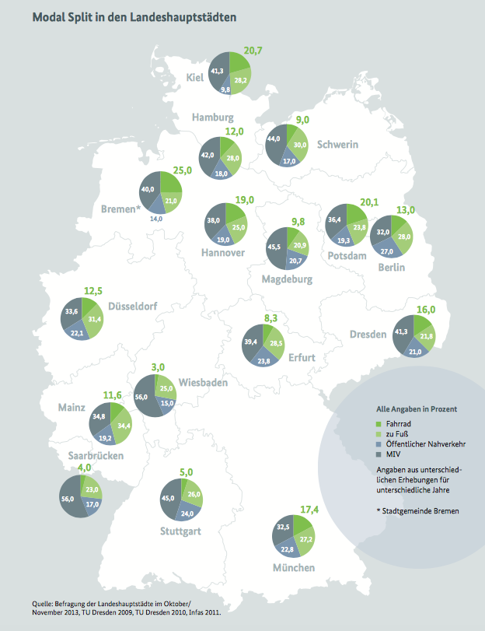
Original-Datenquelle BMVI *
Stadt | Einwohner* | MS Fuß** | MS Rad** | MS ÖPNV** | MS Auto Solo** | MS Auto Mitfahrer | Prüfsumme
Berlin | 3,470,000 | 28.0 | 13.0 | 27.0 | 32.0 |  | 100.00
Bremen | 551,767 | 21.0 | 25.0 | 14.0 | 40.0 |  | 100.00
Dresden | 536,308 | 21.8 | 16.0 | 21.0 | 41.3 |  | 100.10
Düsseldorf | 604,527 | 31.4 | 12.5 | 22.1 | 33.6 |  | 99.60
Erfurt | 206,219 | 28.5 | 8.3 | 23.8 | 39.4 |  | 100.00
Hamburg | 1,763,000 | 28.0 | 12.0 | 18.0 | 42.0 |  | 100.00
Hannover | 523,642 | 25.0 | 19.0 | 19.0 | 38.0 |  | 101.00
Kiel | 243,148 | 28.2 | 20.7 | 9.8 | 41.3 |  | 100.00
Magdeburg | 232,306 | 20.9 | 9.8 | 20.7 | 45.5 |  | 96.90
Mainz | 206,991 | 34.4 | 11.6 | 19.2 | 34.8 |  | 100.00
München | 1,430,000 | 27.2 | 17.4 | 22.8 | 32.5 |  | 99.90
Potsdam | 164,042 | 23.8 | 20.1 | 19.3 | 36.4 |  | 99.60
Saarbrücken | 176,926 | 23.0 | 4.0 | 17.0 | 56.0 |  | 100.00
Schwerin | 102,878 | 30.0 | 9.0 | 17.0 | 44.0 |  | 100.00
Stuttgart | 612,441 | 26.0 | 5.0 | 24.0 | 45.0 |  | 100.00
Wiesbaden | 275,116 | 25.0 | 3.0 | 15.0 | 56.0 |  | 99.00

xxx | = Eingabefeld
xxx | = Quellenfeld mit Daten aus externen Studien
xxx | = Berechnungsfeld
xxx | = Wichtigsten Ergnisfelder

Grafiken Bundesvergleich
